BF、BW系列电机综合测试
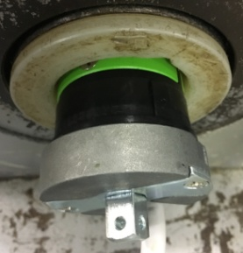
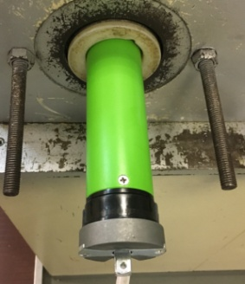

1.电机装入综合测试台
1.减速端装入测试台，行程端按钮朝上（电源线朝下）
2.用手来回转动，使电机减速端卡进测试台方形槽中
4.完整插入效果
3.电机卡入后，内齿套卡扣与测试台皇冠治具红色记号对齐，插入电机
★先确认产品电压频率并调整好，再进行测试
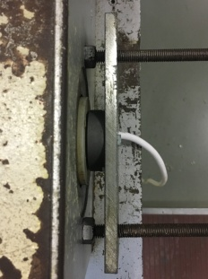
2.装测试扣板
方轴插入测试扣板
测试扣板贴平前盖板
3.接电源线
将电源线黑、蓝、棕线接入到琴键夹中，黄绿线和白线不接
棕
蓝
黑
★电机电源线含接插件，接到综合测试台上的航空插头进行测试
DOOYA 作业指导书JS-9-1.254 C/01
适用类型：BF、BW系列电机（无行程头按钮，五芯电源线） | 制程站别：综合测试 | 人数：1 | 标准工时： | 日期：2018/12/11
作业步骤：

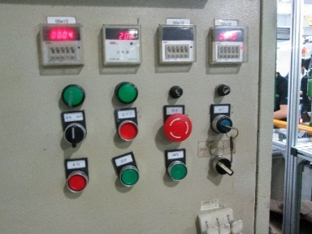
4.电机通电
接通电源
★根据电机型号不同，上电提示也有不同现象，具体可参照控制板规格书
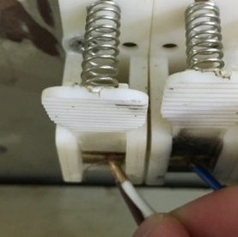
5.设置上行程
打正转开关，白线碰触棕线不放手，电机上行，砝码碰触到计数开关后放开白线，电机停止 ，上行程点设置完毕
计数开关
★上行程限位点必须高于计数开关，使砝码能顶到计数开关
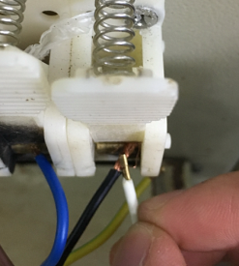
6.设置下行程点
打反转开关，白线碰触黑线不放手，电机下行，砝码距离地面10cm左右放开白线，电机停止 ，下行程点设置完毕
★此款电机只能用碰线来设置行程

7.测试上行提升力及验证上行程点
打正转开关，中途停三次，每次运行距离不小于10cm，测试上行提升力OK，运行到上行程电机停止，验证上行程点OK
★电机不能有拉不动现象
8.测试下行刹车及验证下行程点
打反转开关，在电机下行过程中打3次停止键，每次运行距离不小于10cm，验证刹车不打滑，运行到下行程点电机停止，验证下行程点OK
★刹车不能打滑

9.取出电机
电机运行到下行程点后白线碰触黑线不放开，砝码落地后放开白线，按启动开关，电机停止，取下电源线及扣板

